Solicitud gráfica
 |  |  |  |  |  |  |  |  |  |  | Ubicación de la imagen en el recurso F8
 | Área: | Matemáticas |  |  | Fecha: |  |  |  |  |  | Contenido | 0 | M3A
 | Grado: | 9 |  |  | 2016-03-25 |  |  |  |  |  |  | 1 | M5A
 | Título del tema: | La circunferencia y las relaciones entre sus elementos |  |  | ¿Cuaderno de estudio o recurso? | Recurso |  |  |  |  |  | 2 | M6A
 | Editor: | Adriana Ma. Pachón |  |  | Motor del recurso | F8 |  |  |  |  |  | 3 | M7A
 |  |  |  |  |  |  |  |  |  |  |  | 4 | M8A
 | Código guión o recurso: | MA_09_10_CO_REC60 | ← Para determinar este código, visite la hoja de Ayuda |  |  |  |  |  |  |  |  | 5 | M9B
 |  |  |  |  | ESPECIFICACIÓN DE ARCHIVOS A ENTREGAR |  |  |  |  |  |  | 6 | M9C
Núm. | Archivo Shutterstock o ruta en web | Imagen para: | Tipo | Ubicación de la imagen en el recurso F8 | Nombre imagen SMALL | Tamaño imagen SMALL | Nombre imagen ZOOM | Tamaño imagen ZOOM | Descripción | Observaciones |  |  | M10B
IMG01 | Ver archivo | Recurso F8 | Ilustración | Contenido | MA_09_10_CO_REC60_IMG01.jpg | 643 x 450 px |  |  | Circunferencia donde se muestra un ángulo como el propuesto en la imagen. El texto de la imagen es: Ángulo cuyo vértice corresponde al centro de la circunferencia. Se escribe como ∢ACB | 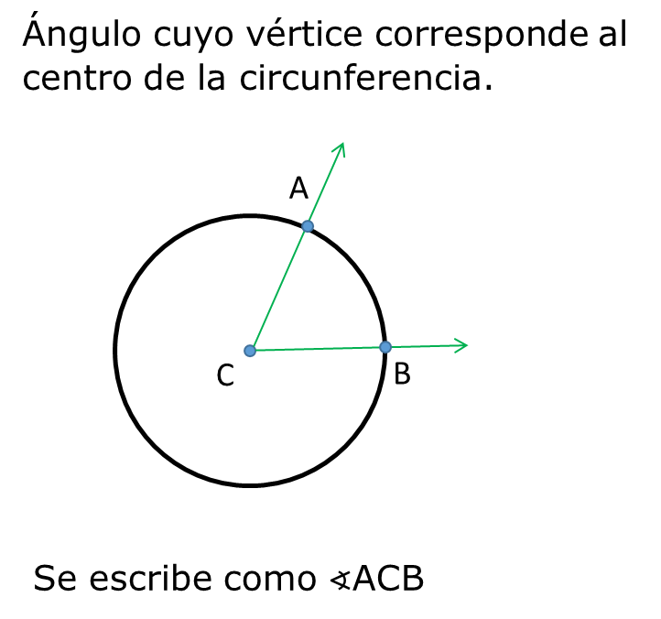 |  |  | M12D
IMG02 | Ver archivo | Recurso F8 | Ilustración | Contenido | MA_09_10_CO_REC60_IMG02.jpg | 643 x 450 px |  |  | Circunferencia donde se muestra un ángulo como el propuesto en la imagen. El texto de la imagen es: Conjunto de puntos de la circunferencia, contenidos en el interior de un ángulo central. Se escribe como FQ01 FQ01:Ver en carpeta de anexos. | 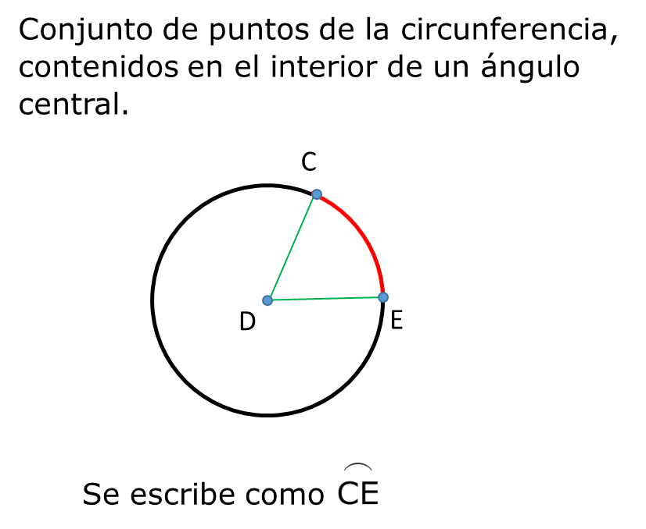 |  |  | M101
IMG03 | Ver archivo | Recurso F8 | Ilustración | Contenido | MA_09_10_CO_REC60_IMG03.jpg | 643 x 450 px |  |  | Circunferencia donde se muestra un ángulo como el propuesto en la imagen. El texto de la imagen es: Conjunto de puntos de la circunferencia, contenidos en el exterior de un ángulo central. Se escribe como FQ02 FQ02:Ver en carpeta de anexos. | 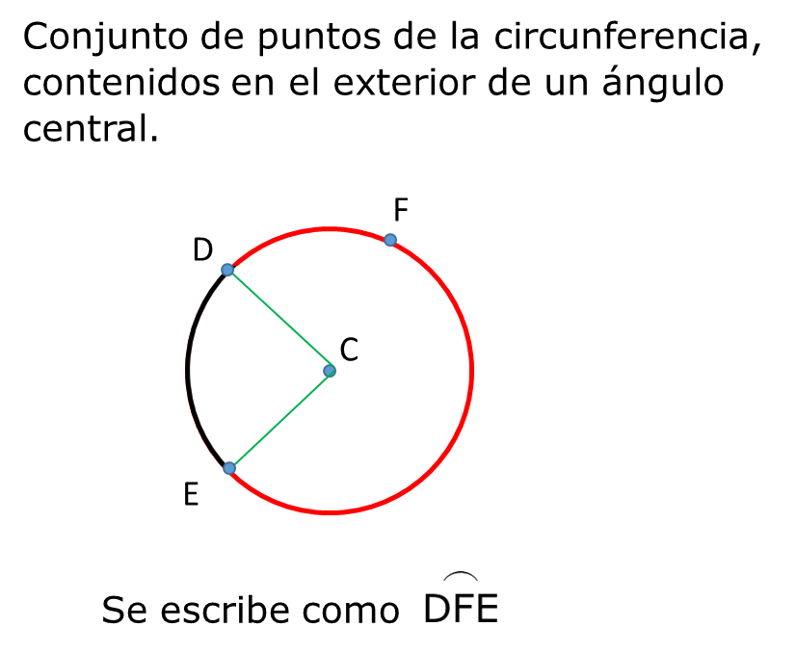 |  |  | Diaporama F1
IMG04 | Ver archivo | Recurso F8 | Ilustración | Contenido | MA_09_10_CO_REC60_IMG04.jpg | 643 x 450 px |  |  | Circunferencia donde se muestra un ángulo como el propuesto en la imagen. El texto de la imagen es: La medida de un arco menor es igual a la medida de su ángulo central. Se escribe como FQ03 FQ03:Ver en carpeta de anexos. | 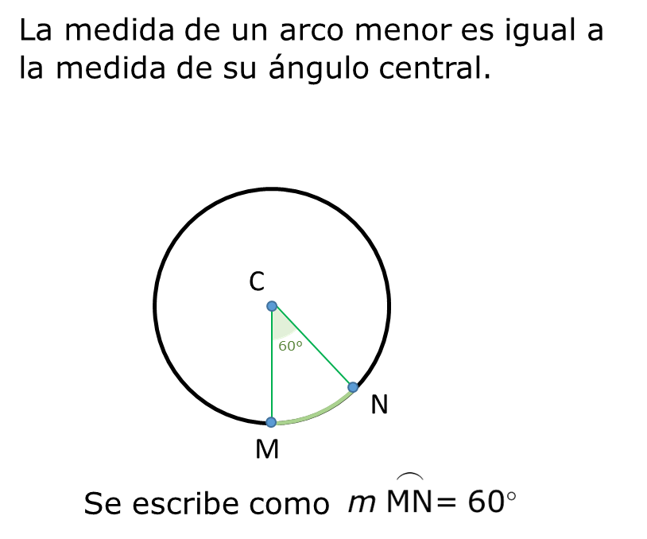 |  |  | F4
IMG05 | Ver archivo | Recurso F8 | Ilustración | Contenido | MA_09_10_CO_REC60_IMG05.jpg | 643 x 450 px |  |  | Circunferencia donde se muestra un ángulo como el propuesto en la imagen. El texto de la imagen es: La medida de un arco menor es igual a la medida de su ángulo central. Se escribe como FQ04 FQ04:Ver en carpeta de anexos. | 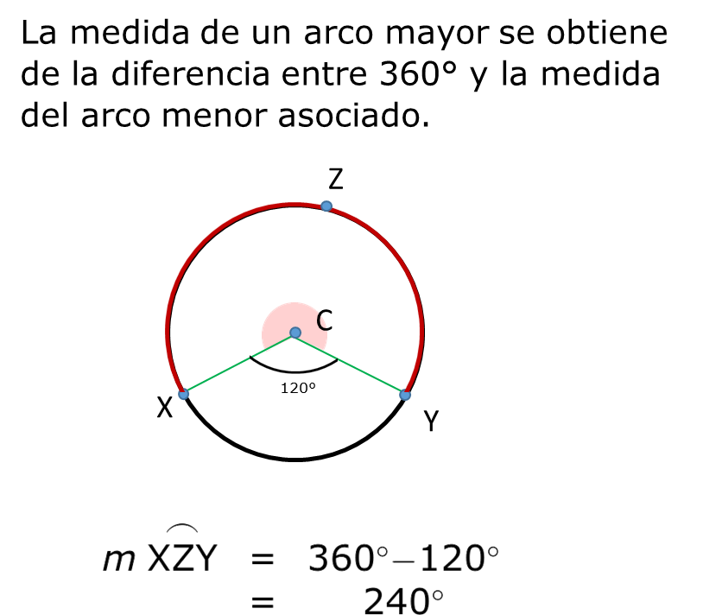 |  |  | F6
IMG06 | Ver archivo | Recurso F8 | Ilustración | Contenido | MA_09_10_CO_REC60_IMG06.jpg | 643 x 450 px |  |  | Circunferencia donde se muestra un ángulo como el propuesto en la imagen. El texto de la imagen es: Arco en el interior de un ángulo relacionado con la circunferencia, cuyos extremos están en los lados del ángulo. FQ05 es el arco subtendido por ∡TUS. FQ05:Ver en carpeta de anexos. | 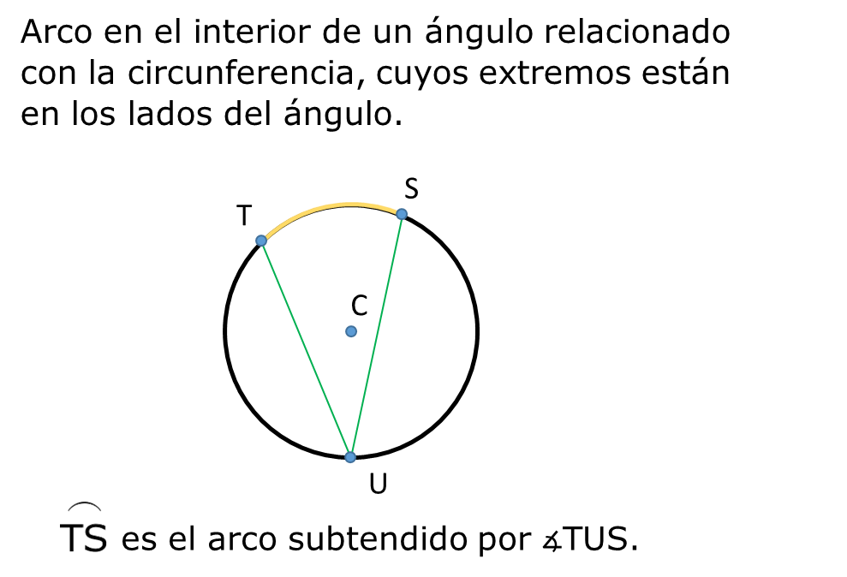 |  |  | F6B
IMG07 | Ver archivo | Recurso F8 | Ilustración | Contenido | MA_09_10_CO_REC60_IMG07.jpg | 643 x 450 px |  |  | Circunferencia donde se muestra un ángulo como el propuesto en la imagen. El texto de la imagen es: Son arcos en la misma circunferencia o en circunferencias distintas que tienen la misma medida. El ∡ACG es congruente con el ∡DCE. La notación respectiva es: FQ06 FQ06:Ver en carpeta de anexos. | 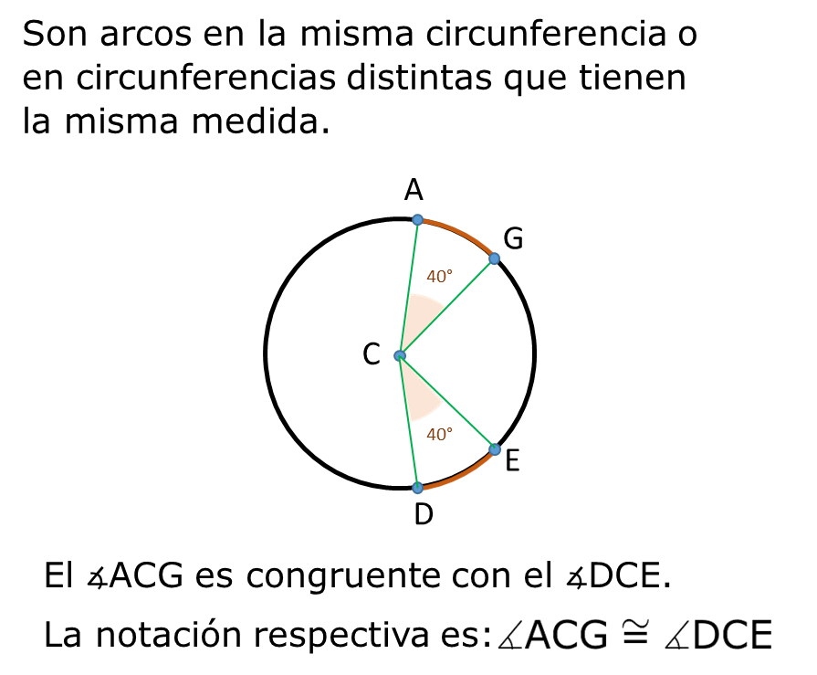 |  |  | F7
IMG08 | Ver archivo | Recurso F8 | Ilustración | Contenido | MA_09_10_CO_REC60_IMG08.jpg | 643 x 450 px |  |  | Circunferencia donde se muestra un ángulo como el propuesto en la imagen. El texto de la imagen es: Ángulo cuyo vértice está sobre la circunferencia y sus lados contienen cuerdas de la circunferencia. El ∡MST es un ángulo inscrito en la circunferencia C. | 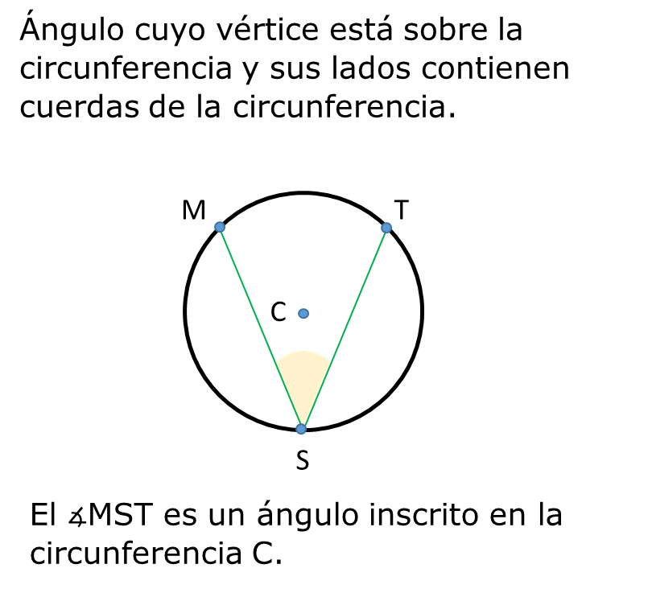 |  |  | F7B
IMG09 | 106497266 | Recurso F8 | Ilustración | Contenido | MA_09_10_CO_REC60_IMG09.jpg | 643 x 450 px |  |  | 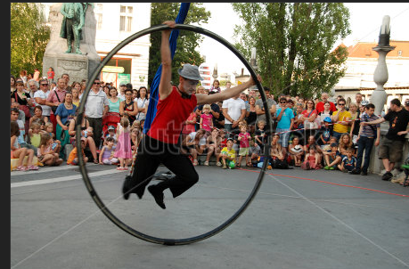 Puede buscarse otra propuesta. La idea es que se vea un juego de forma circular Se puede usar 117837637 | Esta es la imagen para ubicar en la primara pantalla del recurso. |  |  | F8
IMG10 | Ver descripción | Recurso F8 | Ilustración | Contenido | MA_09_10_CO_REC60_IMG10.jpg | 643 x 450 px |  |  | 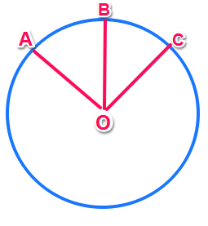 | O es el centro de la circunferencia. Es imagen para ficha del docente. Ajustar medidas. Nombrar como MA_09_10_REC60_FICHA01 |  |  | F10
IMG11 | Ver descripción | Recurso F8 | Ilustración | Contenido | MA_09_10_CO_REC60_IMG11.jpg | 643 x 450 px |  |  | 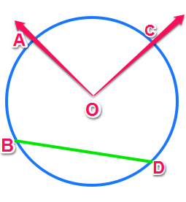 | Utilizar distintos colores. El arco AC, de color rojo; el segmento BD de colro azul; el ángulo AOC de color verde. O es el centro de la circunferencia. Es imagen para ficha del estudiante. Ajustar medidas. Nombrar como MA_09_10_REC60_FICHA02 |  |  | F10B
IMG12 | Ver descripción | Recurso F8 | Ilustración | Contenido | MA_09_10_CO_REC60_IMG12.jpg | 643 x 450 px |  |  | 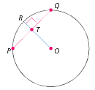 | Los segmentos RO y RQ son perpendieculares (90°). El ángulo RTQ es recto (90°). O es el centro de la circunferencia. Es imagen para ficha del estudiante. Ajustar medidas. Nombrar como MA_09_10_REC60_FICHA03 |  |  | F11
IMG13 | Ver descripción | Recurso F8 | Ilustración | Contenido | MA_09_10_CO_REC60_IMG13.jpg | 643 x 450 px |  |  | 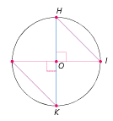 | Los segmentos HK y NI son perpendieculares. O es el centro de la circunferencia. Es imagen para ficha del estudiante. Ajustar medidas. Nombrar como MA_09_10_REC60_FICHA04 |  |  | F12
IMG14 | Ver descripción | Recurso F8 | Ilustración | Contenido | MA_09_10_CO_REC60_IMG14.jpg | 643 x 450 px |  |  | 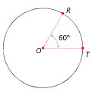 | Es imagen para ficha del estudiante. Ajustar medidas. Nombrar como MA_09_10_REC60_FICHA05 |  |  | F13
IMG15 | Ver descripción | Recurso F8 | Ilustración | Contenido | MA_09_10_CO_REC60_IMG15.jpg | 643 x 450 px |  |  | 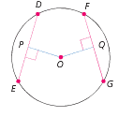 | El segmento DE es perpendicular a OP y el segmento FG es perpendicular a OQ. El punto O es el centro de la circunferencia. Es imagen para ficha del estudiante. Ajustar medidas. Nombrar como MA_09_10_REC60_FICHA06 |  |  | F13B

